箱唛扫码
Factory name (工厂名称)
PO. Number(订单号) | 83685-01
Style Code.(款号) | 5129-710-401
Product Code.(产品编号) | RECYCLE CARE LABEL RECYCLE COMPONENT LABEL | Carton No.(箱号):
Inner Packages(包装方式） | 2000pcs/ bundle | 1/2
SIZE/qty (尺码/数量)
Carton Dimension（箱规） | 20*30*40 | Country of Origin：
Gross Weight（毛重） | 8kg | Made In China
Net Weight（净重） | 7.6kg
Remark（备注）

Factory name (工厂名称)
PO. Number(订单号) | 83685-01
Style Code.(款号) | 5129-710-800
Product Code.(产品编号) | RECYCLE CARE LABEL RECYCLE COMPONENT LABEL BLANK CARE LABEL | Carton No.(箱号):
Inner Packages(包装方式） | 2000pcs/ bundle | 2/2
SIZE/qty (尺码/数量) | 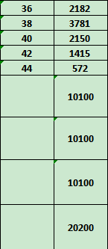
Carton Dimension（箱规） | 20*30*40 | Country of Origin：
Gross Weight（毛重） | 11.8kg | Made In China
Net Weight（净重） | 11.4kg
Remark（备注）

05129710401343
05129710401367
05129710401381
05129710401404
05129710401428
05129710401442
05129710800368
05129710800382
05129710800405
05129710800429
05129710800443

